Notice explicative
Notice de remplissage du questionnaire du Baromètre de l'Immobilier Responsable (BIR)

Présentation de l'étude
Le Baromètre de l'Immobilier Responsable (BIR) est une étude réalisée depuis 2018 par l'Observatoire de l'Immobilier Durable (OID), en partenariat avec plusieurs grandes institutions du secteur de l'immobilier : IFPImm, IEIF, ASPIM, France Assureurs, FEI, FPI. Ce Baromètre accompagne les acteurs de l'immobilier en proposant une mesure périodique de leur niveau d'avancement sur l’intégration des enjeux ESG dans leurs stratégies. Outil ESG de référence pour les acteurs de l’immobilier, en 2023, le BIR a souhaité intégrer les financeurs et les fonds de dettes.
Objectif du questionnaire "BIR"
Votre contribution est essentielle pour mieux comprendre les pratiques ESG et leur intégration dans votre stratégie de financement (actifs/entreprises). Le questionnaire a pour objectif d'effectuer une revue des pratiques ESG, des dispositifs ESG des acteurs (outils, méthodologies, initiatives, trajectoires de décarbonation, risques...) afin d'analyser le niveau de maturité sur l'ensemble des enjeux ESG identifiés par l'OID, notamment le niveau d'appréhension des dispositifs réglementaires en matière de durabilité.
Quelques mots sur l'Observatoire de l'Immobilier Durable
L’Observatoire de l’Immobilier Durable (OID) est une association œuvrant, depuis 12 ans, sur le segment de la transition des acteurs de l’immobilier, afin de leur faciliter l’intégration de pratiques ESG (Environnementales, Sociales et de Gouvernance), de mieux appréhender les risques associés toute autant que les opportunité et ceci dans une perspective de durabilité. À date, l’OID compte près de 133 adhérents et partenaires du secteur. Pour remplir sa mission, l’OID met à disposition de ses différentes parties prenantes : des études, décryptages réglementaires (Taxonomie, SFDR, CSRD, Décret tertiaire), programme de place (ESREI, BIG), Label-ID, ressources en ligne, et outillage accessible en ligne permettant l’adaptation du bâti (R4RE), accessibles et gratuits. Quelques exemples de publications |  | 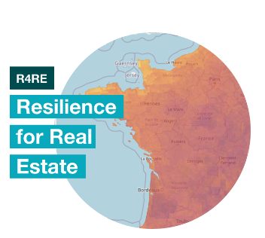
https://o-immobilierdurable.fr/
Confidentialité des données
Les données collectées à travers ce questionnaire sont agrégées et anonymisées. Vous disposez d'un droit d'accès. L'OID n'est pas autorisé à faire un usage commercial de ces données. Le traitement des données est effectué au sein de l'OID, par des équipes salariées. Par ailleurs, et aux besoins, nous pouvons signer tout accord de confidentialité que vous estimeriez utiles.
Construction du questionnaire |  | Exemples
Onglet - Démarche ESG & Réglementations
Information sur le répondant et montant financier Les contributeurs sont invités à communiquer sur le montant financier de l'année N-1 (le type de montants varie selon la catégorie d'acteurs) en France. Démarche ESG Les contributeurs sont invités à communiquer sur leur démarche ESG (les outils mis en place, la participation à des initiatives en matière de développement durable, la participation à des référentiels extra-financiers etc..) et leur appréhension des dispositifs réglementaires, adaptés à leur typologie. | Exemple
Onglet - Enjeux ESG |  | Définition des 20 enjeux ESG et benchmark des répondants au BIR 2021
Les contributeurs sont invités à communiquer leur niveau de priorisation du plus bas (noté 1) au plus haut (noté 10) et sur la mise en place d'indicateurs, objectifs et plans d'actions sur l'ensemble des enjeux du Guide des 20 enjeux de l'OID (lien ci-contre). |  |  | 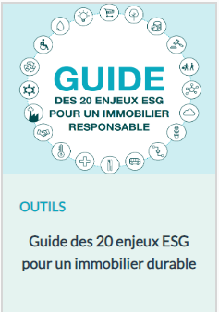
Colonne 2 :
Vos réponses à indiquer
Colonne 4 :
Vos commentaires, explications, détails
Clés de lecture des onglets
Démarche ESG & Réglementations
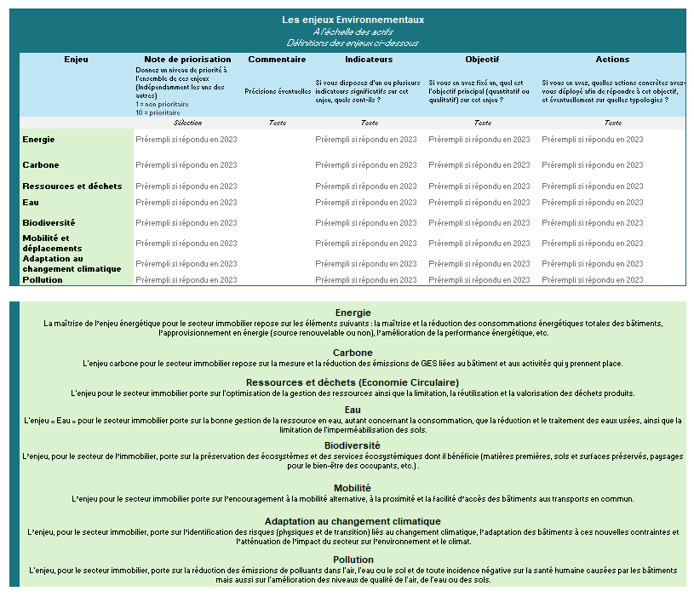
Enjeux environnementaux
Enjeux sociaux
Enjeux gouvernance
Cet onglet est divisé en 4 colonnes, vous pouvez répondre dans les 2 colonnes au fond blanc. - La 1ère colonne (fond bleu) indiquent les thématiques et les questions posées. - La 2ème colonne (fond blanc), est celle où vous pouvez indiquer les réponses aux questions. 2 formats sont possibles : ~ Une sélection parmi les propositions du menu déroulant, ~ Un court texte libre. - La 3ème colonne (fond gris), vous indique le type de réponse attendue. - La 4ème colonne (fond blanc) vous permet d'indiquer des éléments supplémentaires en commentaires (précisions, réponse absente du menu déroulant, lien, difficulté à répondre...). | Exemple
Enjeux ESG
Cases blanches : Vos réponses à indiquer
L'objectif de ce volet est d'appréhender les enjeux ESG que suivent et traitent les sociétés immobilières. Afin de comprendre les stratégies des sociétés, il est proposé de détailler les actions menées sur l'ensemble des enjeux du référentiel de l'OID, décrit dans le guide des 20 enjeux de l'OID. Comment comprendre ces enjeux ? - A l'échelle des bâtiments (patrimoine investi et géré) pour les aspects environnementaux et sociaux - A l'échelle des équipes en charge de l'investissement et de la gestion immobilière pour les aspects de gouvernance.

Aide : définition des 20 enjeux (OID)

Enjeux_ESG

 | Questionnaire OID - Baromètre de l'Immobilier Responsable 2024
 | Les 20 enjeux ESG : priorisation, indicateurs, objectifs et actions
 | Aide : définitions des enjeux à partir de la ligne 46

Les enjeux Environnementaux A l'échelle du patrimoine Définitions des enjeux ci-dessous |  |  |  |  |  |  |  | Les enjeux Sociaux A l'échelle du patrimoine Définitions des enjeux ci-dessous |  |  |  |  |  |  |  | Les enjeux de Gouvernance A l'échelle de l'entité Définitions des enjeux ci-dessous
Enjeu | Note de priorisation | Commentaire | Indicateurs |  |  | Objectif | Actions | Enjeu | Note de priorisation | Commentaire | Indicateurs |  |  | Objectif | Actions | Enjeu | Note de priorisation | Commentaire | Indicateurs |  |  | Objectif | Actions
 | Donnez un niveau de priorité à l'ensemble de ces enjeux (Indépendamment les uns des autres) 1 = non prioritaire 10 = prioritaire | Précisions éventuelles | Si vous disposez d'un ou plusieurs indicateurs significatifs sur cet enjeu, quels sont-ils ? |  |  | Si vous en avez fixé un, quel est l'objectif principal (quantitatif ou qualitatif) sur cet enjeu ? | Si vous en avez, quelles actions concrètes avez-vous déployé afin de répondre à cet objectif, et éventuellement sur quelles typologies ? |  | Donnez un niveau de priorité à l'ensemble de ces enjeux (Indépendamment les uns des autres) 1 = non prioritaire 10 = prioritaire | Précisions éventuelles | Si vous disposez d'un ou plusieurs indicateurs significatifs sur cet enjeu, quels sont-ils ? |  |  | Si vous en avez fixé un, quel est l'objectif principal (quantitatif ou qualitatif) sur cet enjeu ? | Si vous en avez, quelles actions concrètes avez-vous déployé afin de répondre à cet objectif, et éventuellement sur quelles typologies ? |  | Donnez un niveau de priorité à l'ensemble de ces enjeux (Indépendamment les uns des autres) 1 = non prioritaire 10 = prioritaire | Précisions éventuelles | Si vous disposez d'un ou plusieurs indicateurs significatifs sur cet enjeu, quels sont-ils ? |  |  | Si vous en avez fixé un, quel est l'objectif principal (quantitatif ou qualitatif) sur cet enjeu ? | Si vous en avez, quelles actions concrètes avez-vous déployé afin de répondre à cet objectif, et éventuellement sur quelles typologies ?
 | Sélection | Texte | Selection et/ou Texte |  |  | Texte | Texte |  | Sélection | Texte | Selection et/ou Texte |  |  | Texte | Texte |  | Sélection | Texte | Selection et/ou Texte |  |  | Texte | Texte
Exemple : Adaptation au changement climatique | 5 | Enjeu en cours de développement Priorité : audits et adaptation de tous les actifs | Part des actifs ayat des plans d'actions opérationnels d'adaptation aux risques physiques climatiques |  |  | 100% des actifs analysés selon des scénarios climatiques 80% des actifs ayant fait un audit d'adaptation des risques climatiques | Mise en place d'actions pour créer des habitats résilients, ayant plus de confort d'été, integrant plus de biodiversité | Exemple : Services rendus aux occupants | 6 |  | Nombre de logements disposant d'un programme d'évènements Nombre de logements labellisés (Chers Voisins, HSS, Maisons de Marianne) |  |  | 100% des logements disposants de services variés et adaptés aux locataires "vie coopérative" | Lignes dédiées pour les locataires Visites régulières des actifs pour identifiers des esrvices manquants Libre-accès aux espaces partagés (jardins, crèches, salles de sports, espaces de santé etc) | Exemple : Gouvernance interne | 5 |  | Composition de collèges dans la gouvernance Nombre de membres de la gourvenance formées aux enjeux de RSE |  |  | Développer les actions du collège dans la gouverance 100% des membres formées à la Fresque du Climat | Campagne de communication sur les sujets RSE Formations au développement durable disponible en interne Séminaires sur le sujet
Energie | Sélectionner |  | Indicateurs issus du référentiel ETHR | Performance énergétique du parc locatif | Sélectionner |  |  | Sécurité et santé des occupants | Sélectionner |  |  |  |  |  |  | Ethique des affaires | A selectionner |  | Indicateurs issus du référentiel ETHR | Nombre et % de collaborateurs formés à l'éthique des affaires | Sélectionner
 |  |  |  | Montant des travaux d'amélioration de la performance énergétique du patrimoine réalisés dans l'année | Sélectionner |  |  |  |  |  |  |  |  |  |  |  |  |  |  | Nombre d'alertes recensées, traitées au 31/12 de l'année écoulée | Sélectionner
 |  |  |  | Nombre de logements concernés par les travaux d'amélioration de la performance énergétique | Sélectionner |  |  |  |  |  |  |  |  |  |  |  |  |  | Autres indicateurs ?
 |  |  | Autres indicateurs ?
Carbone | Sélectionner |  | Indicateurs issus du référentiel ETHR | Classement énergétique du parc locatif | Sélectionner |  |  | Confort et bien-être | Sélectionner |  | Indicateurs issus du référentiel ETHR | Part des locataires qui se déclarent satisfaits du service rendu - dernière enquête | Sélectionner |  |  | Intégration des enjeux ESG dans la politique d'investissement, de gestion et de contrôle des risques | A selectionner
 |  |  |  | Impact carbone de l'organisme | Sélectionner |  |  |  |  |  | Autres indicateurs ?
 |  |  | Autres indicateurs ?
Ressources et déchets | Sélectionner |  | Indicateurs issus du référentiel ETHR | Déchets produits dans des opérations de construction, de rénovation, de démolition (en T ou en %) | Sélectionner |  |  | Impact territorial et emploi | Sélectionner |  | Indicateurs issus du référentiel ETHR | Montants versés aux associations de locataires | Sélectionner |  |  | Relations parties prenantes | A selectionner |  | Indicateurs issus du référentiel ETHR | Votre organisme propose-t-il des sensibilisations ou formations à la RSE à ses fournisseurs ? | Sélectionner
 |  |  |  | Déchets valorisés dans les opérations de construction, de rénovation, de démolition (en T ou en %) | Sélectionner |  |  |  |  |  |  | Montants versés aux autres associations | Sélectionner |  |  |  |  |  |  | Votre organisme a-t-il organisé la formation des acheteurs à la RSE ou aux achats responsables ? | Sélectionner
 |  |  |  | Déchets dangereux produits dans l'année | Sélectionner |  |  |  |  |  |  | Locaux mis à disposition d'associations de locataires | Sélectionner |  |  |  |  |  |  | Sensibilisation aux thématiques environnementales des collaborateurs | Sélectionner
 |  |  |  | Part de matériaux et/ou produits issus du ré-emploi dans les opérations de construction ou de réhabilitation livrées | Sélectionner |  |  |  |  |  |  | Locaux mis à disposition d'autres associations | Sélectionner |  |  |  |  |  |  | Sensibilisation aux thématiques environnementales des locataires | Sélectionner
 |  |  |  | Nombre de logements neufs/ réhabilités livrés dans l'année dans le cadre d'opérations intégrant des matériaux biosourcés | Sélectionner |  |  |  |  |  |  | Nombre et part de travailleurs handicapés employés durant l'année | Sélectionner |  |  |  |  |  | Autres indicateurs ?
 |  |  | Autres indicateurs ? |  |  |  |  |  |  |  |  | Heures d'insertion par l'activité économique | Sélectionner
Eau | Sélectionner |  | Indicateurs issus du référentiel ETHR | Consommation d'eau du patrimoine | Sélectionner |  |  |  |  |  |  | Nombre et part de marchés réservés au secteur adapté | Sélectionner
 |  |  |  | Nombre d'installations de récupération des eaux pluviales | Sélectionner |  |  |  |  |  |  | Nombre et part de marchés attribués dans l'année à des structures de l'ESS | Sélectionner
 |  |  | Autres indicateurs ? |  |  |  |  |  |  |  | Autres indicateurs ?
 |  |  |  |  |  |  |  | Accessibilité et inclusivité à toutes les populations | A selectionner |  |  |  |  |  |  | Gouvernance interne | A selectionner

Biodiversité | Sélectionner |  | Indicateurs issus du référentiel ETHR | Logements produits dsans artificialisation complémentaire des sols | Sélectionner |  |  | Services rendus aux occupants | A selectionner |  |  |  |  |  |  | Achats responsables et gestion de la chaîne d'approvisionnement | A selectionner |  | Indicateurs issus du référentiel ETHR | % d'appels d'offre intégrant des critères sociaux et/ou environnementaux | Sélectionner
 |  |  |  | Surface artificialisée dans l'année | Sélectionner |  |  |  |  |  |  |  |  |  |  |  |  |  |  | Votre organisme a-t-il réalisé des audits RSE auprès de ses fournisseurs ? | Sélectionner
 |  |  |  | Surface d'espaces renaturés dans l'année écoulée ? | Sélectionner |  |  |  |  |  |  |  |  |  |  |  |  |  |  | Votre organisme intègre-t-il des questions relatives à la RSE dans ses consultations et appels d'offres ? | Sélectionner
 |  |  |  | Nombre d'opérations ayant fait l'objet d'un diagnostic écologique réalisé par un écologue ou un autre professionnel compétent | Sélectionner |  |  |  |  |  |  |  |  |  |  |  |  |  | Autres indicateurs ?
 |  |  |  | Nombre d'opérations de construction ayant fait l'objet d'une étude d'impact biodiversité | Sélectionner
 |  |  |  | Nombre de logements livrés dans une opération avec une végétalisation de plus de 50 % de la surface de toiture | Sélectionner
 |  |  |  | Nombre de logements livrés dans l'année dans une opération comprenant une végétalisation de plus de 25 % des façades disponibles | Sélectionner
 |  |  |  | Mesures de compensation biodiversité Nombre de résidences équipées d'installation pour préserver la faune et la flore au 31/12 de l'année écoulée ? | Sélectionner
 |  |  | Autres indicateurs ?
Mobilité et déplacements | Sélectionner |  | Indicateurs issus du référentiel ETHR | Nombre de véhicules de service / de fonction | Sélectionner |  |  | Impact social positif | A selectionner |  | Indicateurs issus du référentiel ETHR | Répartition du patrimoine locatif par catégorie de financement (voir détail par cat. De financement en nb ou en %) | Sélectionner |  |  | Gestion de crise et plans de continuité | A selectionner
 |  |  |  | Nombre de véhicules de service / de fonction fonctionnant totalement ou partiellement sans essence ou diesel | Sélectionner |  |  |  |  |  |  | Nombre de places dans des structures collectives dédiées à des publics spécifiques + détail par catégories de publics | Sélectionner
 |  |  | Autres indicateurs ? |  |  |  |  |  |  |  |  | Nombre et part de logements situés en quartiers prioritaires de la politique de la ville | Sélectionner
Adaptation au changement climatique | Sélectionner |  | Autres indicateurs ? |  |  |  |  |  |  |  |  | Personnel dédié à l'accompagnement social à au moins 50% | Sélectionner
Pollution | Sélectionner |  | Autres indicateurs ? |  |  |  |  |  |  |  |  | Nombre et % de ménages bénéficiant d'aides sociales au logement (hors foyers) | Sélectionner
 |  |  |  |  |  |  |  |  |  |  | Autres indicateurs ?

Energie La maîtrise de l’enjeu énergétique pour le secteur immobilier repose sur les éléments suivants : la maîtrise et la réduction des consommations énergétiques totales des bâtiments, l’approvisionnement en énergie (source renouvelable ou non), l’amélioration de la performance énergétique, etc. |  |  |  |  |  |  |  | Sécurité et santé des occupants L'enjeu porte sur la sécurité et la santé des occupants dans leurs activités au sein et à proximité du bâtiment, qui analyse les facteurs pouvant porter atteinte à l’intégrité physique et morale des occupants : qualité de l'air, de l'eau, accidents du travail, etc. |  |  |  |  |  |  |  | Ethique des affaires L'enjeu porte sur l'approche déontologique des équipes en charge des activités immobilières, notamment en termes de non-corruption, de transparence et de devoir de vigilance.

Carbone L'enjeu carbone pour le secteur immobilier repose sur la mesure et la réduction des émissions de GES liées au bâtiment et aux activités qui y prennent place. |  |  |  |  |  |  |  | Confort et bien-être L'enjeu pour le secteur immobilier porte sur le bien-être (physique et psychologique) et le confort (l’absence de gênes dans son environnement physique et fonctionnel) des occupants : conditions de luminosité, de température, absence de troubles mentaux (cf. troubles psychosociaux) et sentiment de satisfaction des occupants. |  |  |  |  |  |  |  | Intégration des enjeux ESG dans la politique d'investissement de gestion et de contrôle des risques L'enjeu, pour les équipes en charge des activités immobilières, porte sur la prise en compte des enjeux Environnementaux, Sociaux et de Gouvernance dans les projets immobiliers, ainsi que dans la politique de gestion et de contrôle des risques.

Ressources et déchets (Economie Circulaire) L'enjeu pour le secteur immobilier porte sur l'optimisation de la gestion des ressources ainsi que la limitation, la réutilisation et la valorisation des déchets produits. |  |  |  |  |  |  |  | Impact territorial et emploi Cet enjeu consiste à comprendre l’impact d’un bâtiment / patrimoine immobilier sur le développement économique local. Il peut s’agir de partenariats avec des acteurs locaux sur le plan commercial ou en termes d’insertion professionnelle. |  |  |  |  |  |  |  | Relations avec les parties prenantes L'enjeu, pour les acteurs de l’immobilier, porte sur l'identification des parties prenantes pertinentes et l’association de ces parties prenantes aux démarches ESG afin de fédérer, de trouver des leviers de mutualisations et d’améliorer la prise en compte de leurs attentes.

Eau L'enjeu « Eau » pour le secteur immobilier porte sur la bonne gestion de la ressource en eau, autant concernant la consommation, que la réduction et le traitement des eaux usées, ainsi que la limitation de l'imperméabilisation des sols. |  |  |  |  |  |  |  | Accessibilité et inclusivité à toutes les populations L'enjeu pour le secteur immobilier porte sur le fait que le bâtiment soit accessible et accueillant à toute personne quelle que soit sa situation (handicap physique, sensoriel, cognitif, mental, personnes âgées, etc.). |  |  |  |  |  |  |  | Gouvernance interne La gouvernance interne porte sur l’appropriation des enjeux ESG par les équipes en charge des activités immobilières. Cela porte notamment sur les formations au développement durable, l’organisation et la montée en compétence d’équipes dédiées, ainsi que sur la communication avec les autres équipes.

Biodiversité L’enjeu, pour le secteur de l’immobilier, porte sur la préservation des écosystèmes et des services écosystémiques dont il bénéficie (matières premières, sols et surfaces préservés, paysages pour le bien-être des occupants, etc.) . |  |  |  |  |  |  |  | Services rendus aux occupants L'enjeu porte sur la mise à disposition et/ou la mutualisation de services à destination des occupants d'un bâtiment (restauration, culture, sport, crèche, etc.). |  |  |  |  |  |  |  | Achats responsables et gestion de la chaîne d'approvisionnement L’enjeu repose sur l’intégration des critères relatifs aux impacts ESG d’un produit ou service dès le processus d’achat. Cet enjeu vise à transformer les pratiques d’achats des donneurs d’ordres en intégrant des préoccupations ESG dans les cahiers des charges d’appels d’offre ou de consultations.

Mobilité L’enjeu pour le secteur immobilier porte sur l’encouragement à la mobilité alternative, à la proximité et la facilité d’accès des bâtiments aux transports en commun. |  |  |  |  |  |  |  | Impact social positif L'enjeu pour le secteur immobilier consiste à favoriser les actifs répondant à des problématiques sociales et sociétales (accès au logement, hébergement de personnes en difficulté, etc.). Cet enjeu s’intéresse également à la part des espaces loués pour des actions sociales et sociétales. |  |  |  |  |  |  |  | Gestion de crise et plans de continuité L'enjeu repose sur l'anticipation des crises qui viendraient perturber toute la chaine de valeur de l'entreprise. La présence de mesures de protection de la santé des salariés ainsi que la préparation via des plans de continuité des activités en sont des éléments clés.

Adaptation au changement climatique L’enjeu, pour le secteur immobilier, porte sur l’identification des risques (physiques et de transition) liés au changement climatique, l’adaptation des bâtiments à ces nouvelles contraintes et l’atténuation de l’impact du secteur sur l’environnement et le climat.

Pollution L'enjeu, pour le secteur immobilier, porte sur la réduction des émissions de polluants dans l'air, l'eau ou le sol et de toute incidence négative sur la santé humaine causées par les bâtiments mais aussi sur l'amélioration des niveaux de qualité de l'air, de l'eau ou des sols.

